GAZDETY
Zestawienie przedmiotowe
L.P. | OPIS PRODUKTU | NR ART. | ILOŚĆ | CENA Z OLOGOWANIEM BRUTTO |  |  | GRAFIKA | LINK POGLĄDOWY
 |  |  |  | SZTUKA |  | CAŁOŚĆ brutto
 |  |  |  | NETTO | BRUTTO |  |  |  | robocze szacowanie netto
1 | Teczka ofertowa A4 foliowane Soft Touch, grzbiet 5 mm, projekt indywidualny po stronie Zamawiającego, druk CMYK 4/0, folia silver 3D |  | 200 |  | - zł | - zł |  | Teczki ofertowe Deluxe | Lakier wypukły 3D | Złocenie | Srebrzenie
2 | Długopis BONITO. Znakowanie: grawer o wymiarze 1 cm x 4 cm | 19603-03 | 2000 |  | - zł | - zł | 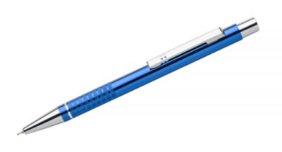 | https://podarowane.pl/gadzety-reklamowe/artykuly-pismiennicze/dlugopisy-metalowe/dlugopis-bonito-19603-03.html
3 | Zestaw do kolorowania dostarczany w kartonowym pudełku. Zawiera 8 kredek i 8 rysunków do pokolorowania. Znakowanie: 55x60 mm CMYK 4/0 | 91755 | 100 |  | - zł | - zł | 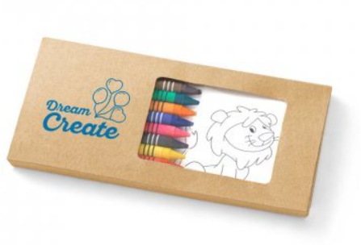 | https://www.hideagifts.com/pl/katalog/art-pi-miennicze-kolorowanie/91755/
4 | Smycz sublimacyjna poliestrowa z karabińczykiem. Projekt indywidualny po stronie Zamawiającego Obszar personalizacji/stronę: 20 x 940 mm. Wymiary smyczy: 20 x 480 mm. Znakowanie: sublimacja CMYK 4/4 | 94977 | 700 |  | - zł | - zł |  | https://www.hideagifts.com/pl/katalog/identyfikatory-smycze/94977/
5 | Notes A5 znakowany, kolor granatowy. Znakowanie okładki: 55x60 mm CMYK 4/0 | 93487 | 200 |  | - zł | - zł | 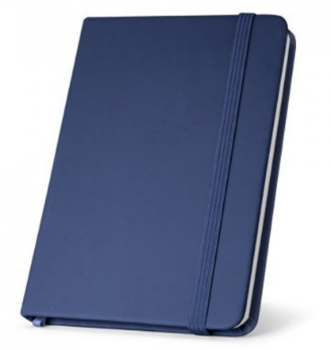 | https://www.hideagifts.com/pl/katalog/biuro-notesy/93487/
6 | Parasol w kolorze granatowym. Stelaż i konstrukcja z włókna szklanego oraz uchwyt wykończony gumą. Wiatroodporny. Automatyczne otwieranie. ø1030 x 890 mm. Znakowanie: transfer cyfrowy 200x120 | 99116 | 40 |  | - zł | - zł | 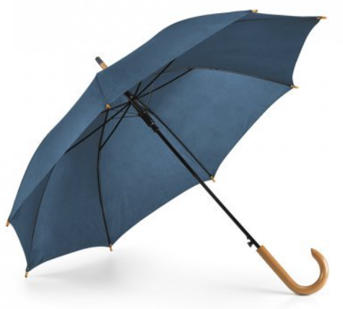 | https://www.hideagifts.com/pl/katalog/parasole-automatyczne/99116/
7 | Torba bawełniana 220 g/m², z dnem i z bokami 38 x 41 x 10 cm, długie uszy. Znakowanie: minimum 24 x 20 cm, sitodruk na tekstyliach z farbą w kolorze złotym | TORBA-220-D+B-CZARNA | 150 | - zł | - zł | - zł | 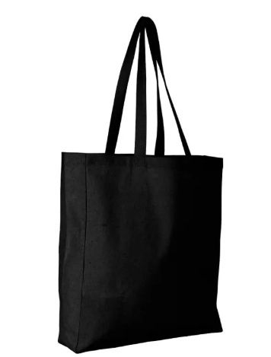 | https://videodruk.pl/torba-bawelniana-220-g-m-38-x-41-cm-z-dnem-i-z-bokami-czarna
8 | Latarka na dynamo z 3 diodami LED i uchwytem. Zawiera 3 baterie AG10. 100 x 50 x 25 mm. Znakowanie: jednostronne 40x20 mm w kolorze białym (tampondruk lub sitoduk) | 94720 | 100 | - zł | - zł | - zł | 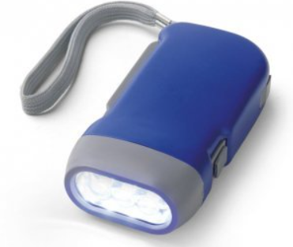 | 94720 - Narzędzia - Latarki - Katalog produktów
9 | Power bank wykonany z aluminium. Przenośna bateria o pojemności 5000 mAh, wskaźnik poziomu naładowania. W zestawie kabel USB-C do ładowania. Dostarczany w pudełku prezentowym. Wymiary: 11 x 130 x 64 mm | Etui: 82 x 20 x 131 mm. Znakowanie produktu laserowe na froncie 120x55 mm. | 97164 | 50 | - zł | - zł | - zł | 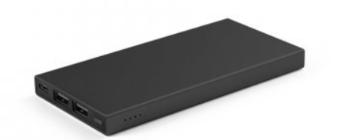 | 97164 - Technologia - Powerbanki i ładowarki - Katalog produktów
10 | Pamięć USB 32GB z gumowym wykończeniem i metalowym klipsem. Dostarczany w pudełku. 56 x 19 x 10 mm | Pudełko: 86 x 45 x 20 mm. Znakowany laserem 25x13 mm | 97546 | 70 | - zł | - zł | - zł | 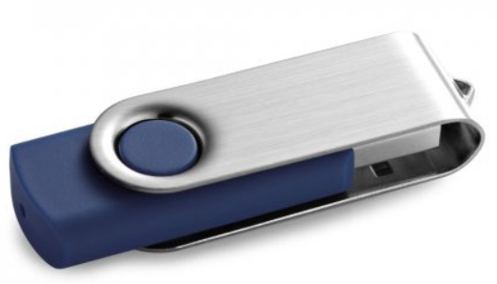 | 97546 - Technologia — Pendrive USB/UDP - Katalog produktów
11 | 6 panelowa czapka z daszkiem i zamknięciem typu Velcro. 100% czesana bawełna. Znakowanie CMYK 4/0 | AP741888-10 | 100 | - zł | - zł | - zł | 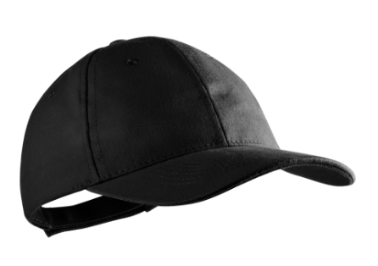 | https://www.giftkolekcja.pl/gadzety-reklamowe/rittel-czapka-z-daszkiem-ap741888-10/
12 | Bidon KOLTER o pojemności 900 ml, z miarką i szczelnym zamknięciem. Pasek dopasowany jest kolorystycznie do zamknięcia. Znakowanie CMYK 4/0 | 16233-02 | 50 | - zł | - zł | - zł |  | https://bluecollection.gifts/pl/16233.html?color=51
13 | Zestaw - metalowy długopis i pióro kulkowe z mechanizmem obrotowym i klipem. Dostarczany w wyściełanym pudełku upominkowym. Pudełko około 170 x 70 x 30 mm. Znakowanie laserowe na korpusie długopisa i pióra 30x15 mm oraz transfer cyfrowy na pudełku 70x50 mm | 91816 | 50 | - zł | - zł | - zł |  | 91816 - Art. piśmiennicze - Zestawy do pisania - Katalog produktów
14 | Klasyczna grubościenna filiżanka w kolorze granatowym, wykonana z wysokiej jakości porcelany. Dostarczane w kartonowym pudełku. Znakowanie jednym kolorem białym około 40x30 mm | P102154M | 50 | - zł | - zł | - zł | 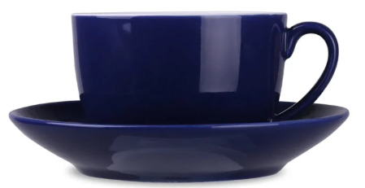 | Filiżanka Sonata Premium 230 ml P102154M - PrintarGift
15 | Torba prezentowa z gładkiego papieru o gramaturze 100 g/m2 (w odcieniach niebieskiego/granatu) z uchwytem ze skręconego papieru w kolorze naturalnym o wymiarach: 240x100x320 mm. Znakowanie: jednobarwne w kolorze srebrnym - o wymiarze 15 cm x 10 cm | TO240100320USG25 | 1000 | - zł | - zł | - zł |  | https://kartony24.eu/pl/p/Granatowa-torba-papierowa-240x100x320-25-szt./1756
16 | Torba prezentowa z gładkiego papieru o gramaturze 100 g/m2 (w odcieniach niebieskiego/granatu) z uchwytem ze skręconego papieru w kolorze naturalnym o wymiarach: 180x80x225 mm. Znakowanie: jednobarwne w kolorze srebrnym - o wymiarze 8 cm x 6 cm | TO18080225USG25 | 500 | - zł | - zł | - zł |  | Torby papierowe eko, torebki papierowe z nadrukiem | Kartony24
17 | Dziecięca kamizelka odblaskowa. Znakowanie: sitodruk 10 x 10 cm | R17761 | 300 | - zł | - zł | - zł | 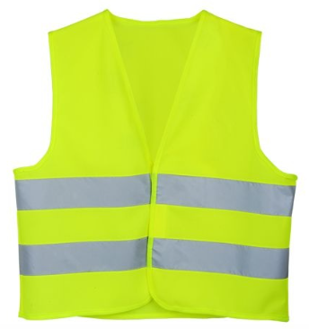 | Dziecięca kamizelka odblaskowa - R17761
18 | Kamizelka odblaskowa XL. Znakowanie: sitodruk 10 x 10 cm | R17760 | 50 | - zł | - zł | - zł |  | Kamizelka odblaskowa XL - R17760
19 | Kolorowe kredy (4 szt.) w pudełku kartonowym pochodzącym z recyklingu. Znakowanie na pudełku: CMYK 4/0 | AP721184 | 150 | - zł | - zł | - zł | 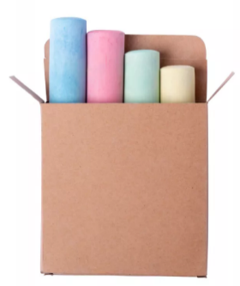 | https://videodruk.pl/remix-zestaw-kred-ap721184-wielokolorowy?srsltid=AfmBOoqoWJeLcjh4VCYS0HQtmOilg3icxqFS2edLJ49MMCvNIiVSLm4Y
20 | Notes A5 persomalizowany. Herb (kolor), dane teleatresowe i znak wodny na każdej stronie. Znakowanie: CMYK 4/0 |  | 500 | - zł | - zł | - zł |  | https://marka.plus/notesy/notesy-reklamowe/?gad_source=1&gclid=CjwKCAjw-qi_BhBxEiwAkxvbkJOS-s3djbuCMogDor2oLrmHnCK3U-n6QWq-e3JI1ba88vIYB3LRVxoC69EQAvD_BwE
 |  |  |  | - zł | - zł | - zł

 | Wszytskie produkty należy ologować herbem lub logotypem ze wskazanymi napisami (wersje CDR zostaną przesłane po weryfikacji ofert) KAŻDY PRODUKT WYMAGA PROJEKTU INDYWIDUALNEGO! Likni katalogowe, króre zamieszczono w kolumnie I są jedynie linkami poglądowymi. W przyadku braków magazynowych, Oferent może przedstawić zbliżony produkt, odpowiadający parametrom produktu, który jest zamieszczony w kolumnie I ale wymaga to zgody Zamawiającego przed wysłaniem oferty.

 |  |  |  |  |  | - zł

